2022_08_data
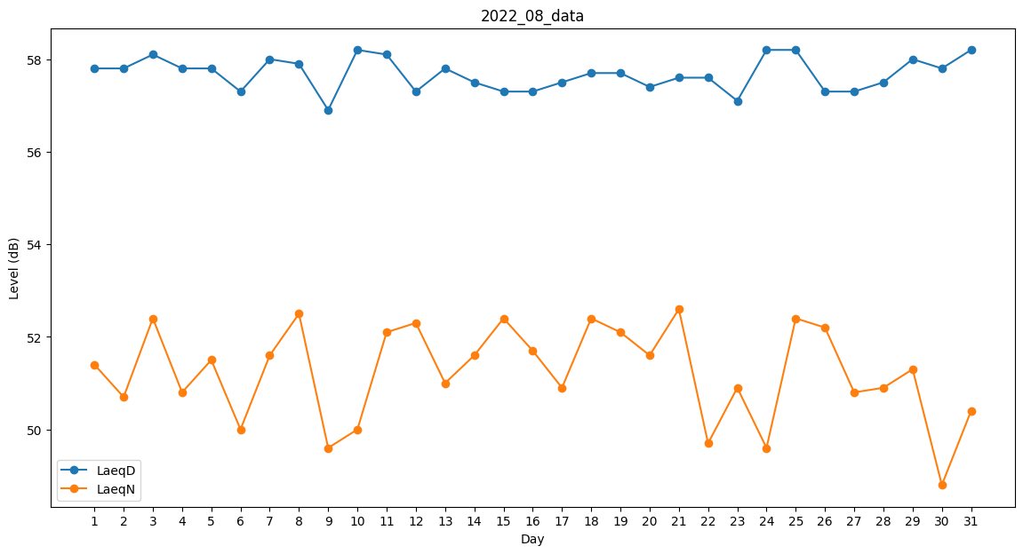
Day | LaeqD | LaeqN
1 | 57.8 | 51.4
2 | 57.8 | 50.7
3 | 58.1 | 52.4
4 | 57.8 | 50.8
5 | 57.8 | 51.5
6 | 57.3 | 50
7 | 58 | 51.6
8 | 57.9 | 52.5
9 | 56.9 | 49.6
10 | 58.2 | 50
11 | 58.1 | 52.1
12 | 57.3 | 52.3
13 | 57.8 | 51
14 | 57.5 | 51.6
15 | 57.3 | 52.4
16 | 57.3 | 51.7
17 | 57.5 | 50.9
18 | 57.7 | 52.4
19 | 57.7 | 52.1
20 | 57.4 | 51.6
21 | 57.6 | 52.6
22 | 57.6 | 49.7
23 | 57.1 | 50.9
24 | 58.2 | 49.6
25 | 58.2 | 52.4
26 | 57.3 | 52.2
27 | 57.3 | 50.8
28 | 57.5 | 50.9
29 | 58 | 51.3
30 | 57.8 | 48.8
31 | 58.2 | 50.4

